关系图
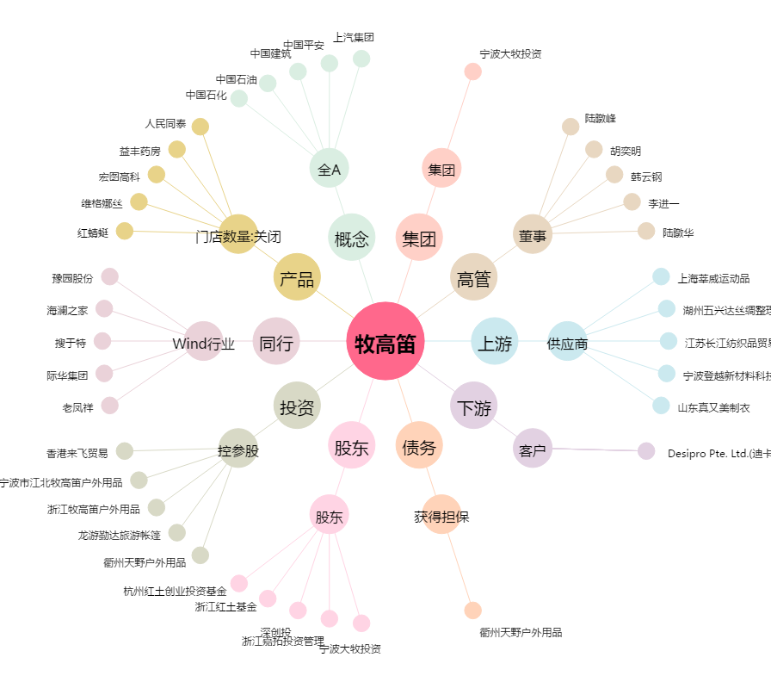
牧高笛[603908.SH] - 关系概览图

